Hoja 1
1)

variables compartidas a=b=1

Proceso 0 |  | Proceso 1
variable_local d=1; |  | variable_local e=2
while (TRUE) { |  | while(TRUE){
wait (mutexA); |  | wait(mutexB);
a=a+d; |  | b=b*e;
signal (mutexA); |  | signal(mutexB);
d=d*d |  | e=e*e
wait (mutexB); |  | wait(mutexA);
b=b-d; |  | a++;
signal (mutexB); |  | signal(mutexA);

2)

semA = 3

while(TRUE)
wait(semA);
id_recurso = pedir_recurso();
usar_recurso(id_recurso);
signal(semA);

3)

i=3, e=2, vc=0

Proceso 0 | Proceso 1 | Proceso 2
while(TRUE){ | while(TRUE){ | while(TRUE){
wait(i); | wait(vc); | wait(e);
usar_impresora(); | variable_compartida++; | usar_escaner()
signal(i); | signal(vc); | signal(e);

wait(vc); | wait(e); | wait(i);
variable_compartida++ | usar_escaner(); | usar_impresora();
signal(vc); } | signal(e); } | signal(i); }

4)

A | B
wait(A); | wait(B); |  | A=1 B=0
algo que hace una A | algo que hace B
signal(B); | signal(A);

5)

A | B | C
wait(A); | wait(B); | wait(C); |  | A=1 B=0 C=0
algo que hace una A | algo que hace B | algo que hace C
signal(B); | signal(C); | signal(A);

6)

A | B | C
wait(A); | wait(B); | wait(C) |  | A=0 B=1 C=0 D=1
algo que hace A | wait(D); | wait(D);
signal(D); | algo que hace B | algo que hace C |  | El semaforo D esta para controlar
 | signal(A); | signal(A);
 | signal(C); | signal(B);

7) a)

Compilador (n instancias) |  | notificador(1 instancia) |  |  |  | b)
While (TRUE){ |  | While (TRUE){ |  | unResultado=0 |  |  | Compilador (n instancias) | notificador(1 instancia) | listaLimite=M
id_programa = obtener_nuevo_programa(); |  | wait(unResultado) |  |  |  |  | While (TRUE){ | While (TRUE){ | unResultado=0
r = compilar_programa(id_programa); |  | wait(mutex_lista) |  |  |  |  | wait(listaLimite) | wait(unResultado)
wait(mutex_lista) |  | r2 = retirar_resultado(lista); |  |  |  |  | id_programa = obtener_nuevo_programa(); | wait(mutex_lista)
depositar_resultado(r, lista); } |  | signal(mutex_lista) |  |  |  |  | r = compilar_programa(id_programa); | r2 = retirar_resultado(lista);
signal(mutex_lista) |  | enviar_email(r2); } |  |  |  |  | wait(mutex_lista) | signal(mutex_lista)
signal(unResultado) |  |  |  |  |  |  | depositar_resultado(r, lista); } | enviar_email(r2); }
 |  |  |  |  |  |  | signal(mutex_lista) | signal(listaLimite)
 |  |  |  |  |  |  | signal(unResultado)

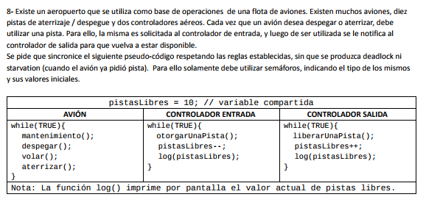

Avion | Controlador Entrada | Controlador Salida
while(TRUE){ | while(true){ | while(true){ |  |  | reservar_pista=10
mantenimiento(); | wait(reservar_pista) | wait(devolver_pista) |  |  | devolver_pista=0
signal(reservar_pista) | otorgar_pista(); | liberar_pista(); |  |  | mutex_pista=1
wait(pista_reservada) | wait(mutex_pista) | wait(mutex_pista) |  |  | pista_reservada=0
despegar(); | pistasLibres--; | pistasLibres++;
signal(devolver_pista) | log(pistasLibres); | log(pistasLibres)
volar(); | signal(mutex_pista) | signal(mutex_pista)
signal(reservar_pista) | signal(pista_reservada) | }
wait(pista_reservada)
aterrizar();
}
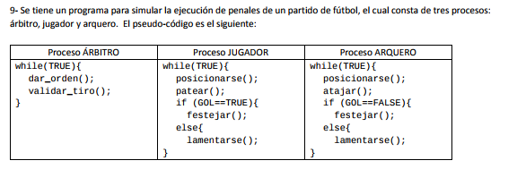

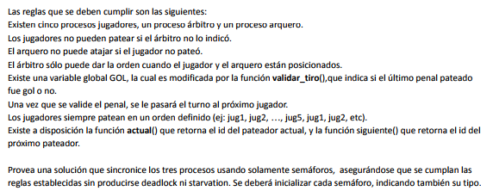

Arbitro | Jugador | Arquero
while(true){ | while(true){ | wait(arquero)
wait(pos_jugador) | wait(jugadorActual) | posicionarse();
wait(pos_arquero) | posicionarse(); | signal(pos_arquero)
dar_orden(); | signal(pos_jugador) | wait(atajar)
signal(indicacion) | wait(indicacion) | atajar();
wait(validarTiro) | patear(); | signal(validarTiro)
validar_tiro(); | signal(atajar) | wait(gol)
signal(gol),2 | wait(gol) | wait(mutex_gol)
signal(siguienteJugador) | wait(mutex_gol) | if(gol){
} | if(gol){ | signal(mutex_gol)
 | signal(mutex_gol) | lamentarse();}
 | festejar();} | else{festejar();}
 | else{ lamentarse();} | }
 | }
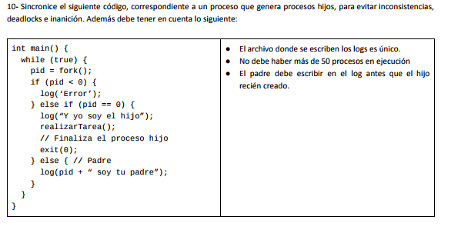

int main(){
while(true){
wait(max_procesos)
pid=fork();
if(pid<0){
wait(mutex_log)
log('error');}
signal(mutex_log)
else if (pid==0){
wait(logueoPadre)
wait(mutex_log)
log(" y yo soy el hijo");
signal(mutex_log)
realizarTarea();
exit(0); signal(max_procesos)}
else{ wait(mutex_log)
log(pid+"soy tu padre");}
signal(mutex_log)
signal(logeoPadre)
}}

Final 23/02/2016
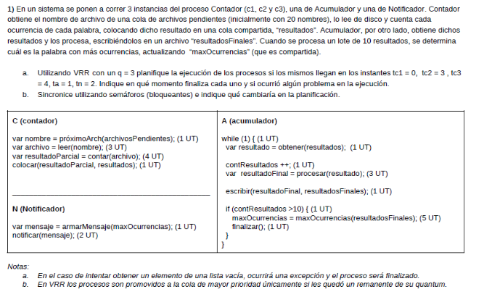
 |  |  |  |  |  | Contador |  | Notificador
 |  |  |  |  |  | wait(mutex_pendientes) |  | wait(unResultado),10
 |  |  |  |  |  | var nombre = próximoArch(archivosPendientes); |  | wait(mutex_ocurrencias)
 |  |  |  |  |  | signal(mutex_pendientes) |  | var mensaje = armarMensaje(maxOcurrencias); (1 UT)
 |  |  |  |  |  | (1 UT) var archivo = leer(nombre); (3 UT) |  | signal(mutex_ocurrencias)
 |  |  |  |  |  | var resultadoParcial = contar(archivo); (4 UT) |  | notificar(mensaje); (2 UT)
 |  |  |  |  |  | wait(mutex_resultados) |  | Acumulador
 |  |  |  |  |  | colocar(resultadoParcial, resultados); (1 UT) |  | while (1) {
 |  |  |  |  |  | signal(mutex_resultados) |  | wait(alMenosUnResultado)
 |  |  |  |  |  | signal(alMenosUnResultado) |  | wait(mutex_resultados)
 |  |  |  |  |  |  |  | var resultado = obtener(resultados);
 |  |  |  |  |  | unResultado=0 |  | signal(mutex_resultados)
 |  |  |  |  |  | alMenosUnResultado=0 |  | contResultados ++;
 |  |  |  |  |  |  |  | var resultadoFinal = procesar(resultado);
 |  |  |  |  |  |  |  | escribir(resultadoFinal, resultadosFinales); (1 UT)
 |  |  |  |  |  |  |  | if (contResultados >10) {
 |  |  |  |  |  |  |  | wait(mutex_ocurrencias)
 |  |  |  |  |  |  |  | (1 UT) maxOcurrencias = maxOcurrencias(resultadosFinales);
 |  |  |  |  |  |  |  | signal(mutex_ocurrencias)
nota: si estas buscando el ejercicio a) lo podes encontrar ---------------------> |  |  | acá |  |  |  |  | signal(unResultado)
 |  |  |  |  |  |  |  | (5 UT) finalizar(); (1 UT) } }

Final 10/02/2015

Hidrogeno | Oxigeno |  |  | hidrogeno=0
 | wait(hidrogeno)
wait(mutex_cola) | wait(hidrogeno)
nsertar_atomo_en(COLA); | wait(mutex_cola)
signal(mutex_cola) | wait(mutex_h1)
signal(hidrogeno) | H1 = sacar_atomo(COLA);
 | signal(mutex_cola)
 | wait(mutex_cola)
 | wait(mutex_h2)
 | H2 = sacar_atomo(COLA);
 | signal(mutex_cola)
 | unir_este_átomo_con(H1, H2);
 | signal(mutex_h1)
 | signal(mutex_h2)

Final 14/02/2017
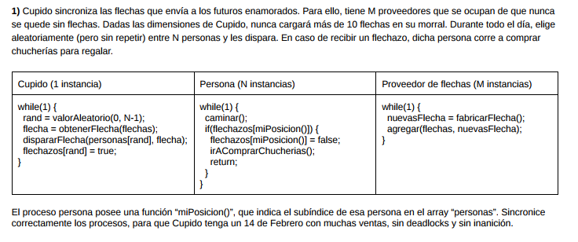

Cupido |  | Persona (N instancias) |  | Proveedor de flechas (M instancias)
while(1) { |  | while(1) { |  | while(1) { |  |  | flechas_max=10
wait(hayFlechas) |  | caminar(); |  | wait(flechas_max) |  |  | hayFlechas=0
rand = valorAleatorio(0, N-1); |  | if(flechazos[miPosicion()]) { |  | wait(mutex_flechas)
wait(mutex_flechas) |  | wait(mutex_personas) |  | nuevasFlecha = fabricarFlecha();
flecha = obtenerFlecha(flechas); |  | flechazos[miPosicion()] = false; |  | agregar(flechas, nuevasFlecha);
signal(mutex_flechas) |  | signal(mutex_personas)
wait(mutex_personas) |  |  |  | signal(mutex_flechas)}
dispararFlecha(personas[rand], flecha); |  | irAComprarChucherias(); return; } |  | signal(hayFlechas)
signal(mutex_personas) |  | }
signal(flechas_max)
flechazos[rand] = true; }

Parcial 26/9/2015
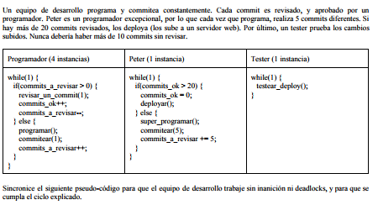

Programador | Peter | Tester
while(1){ | while(1){ | wait(deploy) | prog=4
wait(prog) | wait(mutex_commits_ok) | testear_deploy() | todos los que dicen mutex arrancan en 1
wait(mutex_revisar) | if(commits_ok>20){ |  | max_commits=20
if(commits_a_revisar>0){ | commits_ok=0 |  | deploy=0
revisar_commit(1); | signal(mutex_commits_ok)
signal(max_commits) | deployar()
wait(mutex_commits_ok) | signal(deploy)}
commits_ok++ | else{ superProgramar()
signal(mutex_commits_ok) | wait(max_commits),5
commitsARevisar--; | commitear(5)
signal(mutex_revisar) | wait(mutex_revisar)
else{ programar() | commitsARevisar+=5;
wait(max_commits) | signal(mutex_reviar)
comitear(1) | }}
wait(mutex_revisar)
commitsARevisar++;
signal(mutex_revisar)
signal(prog)}

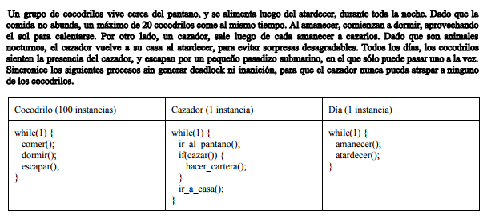
Parcial 26/09/2015

Cocodrilo | Cazador | Dia
wait(aDormir) | wait(ACazar) | amanecer()
dormir(); | irAlPantano() | signal(ACazar) |  | max_AComer=20
wait(AEscapar) | signal(AEscapar),100 | signal(ADormir),100 |  | aDormir=0
wait(mutex_tunel) | wait(esperar_escape),100 | atardecer()
escapar(); | if(cazar()){ | signal(volver)
signal(mutex_tunel) | hacerCartera();} | signal(AComer),100
signal(esperarEscape) | wait(volver)
wait(AComer) | irACasa();
wait(max_AComer)
comer();

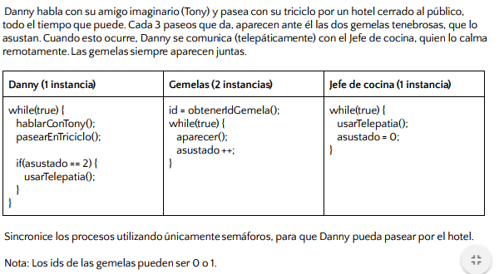
Parcial 14/05/2016

Danny | Gemela | Chef
while(1){ | wait(gemelas),2 | while(1){
hablarConTony(); | id=obtenerGemela() | wait(chef) |  | calma=0
pasearTriciclo(); | while(1){ | usarTelepatia(); |  | paseo=0
signal(paseo),2 | wait(paseo),3 | wait(mutex_sustos) |  | asustar=0
 | signal(aparecer) | asustado=0; |  | gemelas=2
if(asustado==2){ | wait(asustar) | signal(mutex_sustos)
wait(aparecer),2 | aparecer() | signal(calma)
signal(asustar),2 | wait(mutex_sustos) | }
usarTelepatia(); | asustado++
signal(chef) | signal(mutex_sustos)
wait(calma) | }
}}

